Hoja3
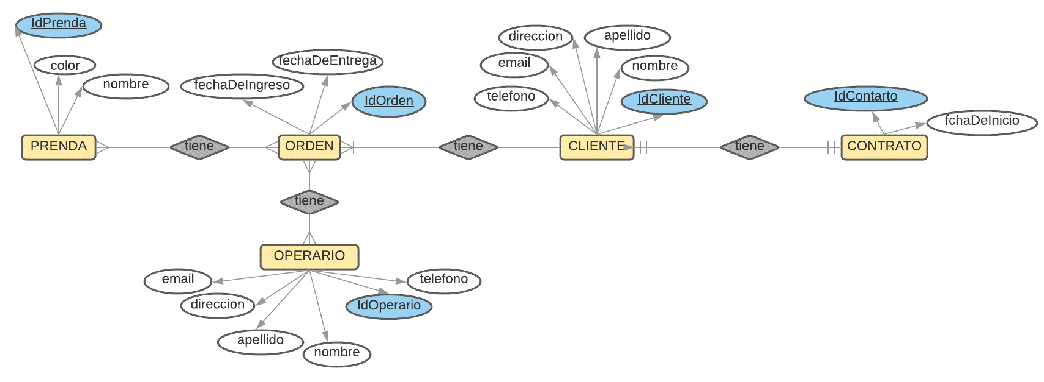
DIAGRAMA ENTIDAD-RELACION 'COOMGES CALI-WEB'

